상품제안서
레빗 윈디 휴대용선풍기 2000mAh | 상품코드: S21847

 |  |  |  |  |  |  | 02-713-8555 | www.synergygift.co.kr
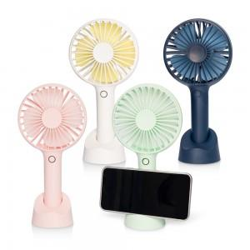

【상세/제작정보】 | <p><span style="font-size: 14pt;">※ 기본수량 미만 발주 진행시 별도 문의 바랍니다.</span></p>

【인쇄/포장옵션】 | 풀칼라 / 포장지포장

【공급단가】 | 수량 | 50~ | 100~ | 300~ | 1,000~ | 3,000~
*VAT별도 | 화이트 | 8,590원 | 8,380원 | 8,040원 | 7,700원 | 7,560원
 | 네이비 | 8,590원 | 8,380원 | 8,040원 | 7,700원 | 7,560원
 | 민트 | 8,590원 | 8,380원 | 8,040원 | 7,700원 | 7,560원
 | 핑크 | 8,590원 | 8,380원 | 8,040원 | 7,700원 | 7,560원

【상품 URL】 | https://www.synergygift.co.kr:443/src/goods_detail.php?gdno=21847

